商品登録書
【商 品 登 録 書】

 | 区分 |  |  | 1 |  | 新規 |  |  |  |  |  |  |  |  |  |  |  |  |  |  |  |  | 提出者 |  |  | 松本 光 |  |  |  |  | 提出日 |  |  | 2016-04-20

 | JAN |  |  |  |  |  |  | メーカー名 |  |  |  |  | 商品名1 |  |  |  |  |  |  |  |  |  | 商品名2 |  |  |  |  |  |  |  | フレーバー |  | 容量 |  |  | 希望小売価格
 | 4971710381238 |  |  |  |  |  |  | コーセーコスメポート |  |  |  |  | ソフティモ |  |  |  |  |  |  |  |  |  | しっかりメイク落とし オイルinシート 詰替 |  |  |  |  |  |  |  | - |  | 52枚 |  |  | オープン

 | 商品画像 |  |  |  |  |  |  |  |  |  |  |  |  |  | 大分類CD |  |  |  | 大分類名 |  |  |  |  |  | 棚割CD |  |  | 棚割名 |  |  |  | 中分類CD |  |  | 中分類名
 | 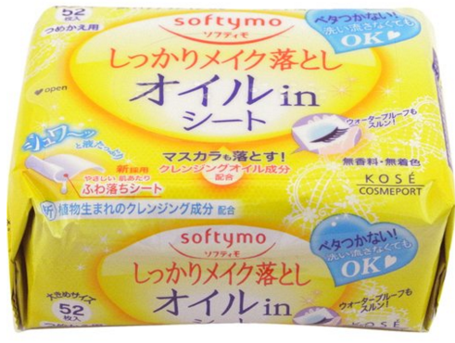 基本画像1枚 |  |  |  |  |  |  |  |  |  |  |  |  |  | 04 |  |  |  | 基礎化粧品 |  |  |  |  |  | 01 |  |  | 基礎化粧 |  |  |  | 040102 |  |  | クレンジング

 |  |  |  |  |  |  |  |  |  |  |  |  |  |  | 確定商品CD |  |  |  |  |  |  |  |  |  | 040102 |  |  |  |  |  |  | 0008

 |  |  |  |  |  |  |  |  |  |  |  |  |  |  | 催事CD |  |  |  | クーポンCD |  |  |  |  |  |  |  |  |  | TOPICS CD |  |  |  | 中分類ランキングCD
 |  |  |  |  |  |  |  |  |  |  |  |  |  |  | - |  |  |  | - |  |  |  |  |  |  |  |  |  | - |  |  |  | -

 |  |  |  |  |  |  |  |  |  |  |  |  |  |  | 商品特徴
 |  |  |  |  |  |  |  |  |  |  |  |  |  |  | ふきとるだけでメイク・肌の汚れをスルッと落とす！ べたつかず、しっかりふるおった、しなやかな素肌にみちびくメイク落としシート。 ●やさしくなでるだけで、メイクをスルッと落とします！ ●メイクをやさしくからめとる新開発シート採用 ●肌をいたわる美容液成分配合

 | 使用方法
 | ①やさしくあててメイクとなじませます。 ジュワ~ッとたっぷり！植物生まれのクレンジング成分配合の液がメイクをやさしく浮かせます。 ②ふきとりは、こすらずなでるように！ 超極細ミックスファインバーが毛穴の奥に入り込んだメイクまでしっかりキャッチします。

 | 追加テキスト

 | 購入可能DS |  |  |  |  |  |  |  |  |  | 購入可能EC |  |  |  |  |  |  |  |  |  | お勧めシーズン |  |  |  | 関連リンク商品JAN
 | 1001 | 1002 | 1003 | 1004 | 1005 | 1006 | 1007 | 1008 | 1009 | 1010 | 5001 | 5002 | 5003 | 5004 | 5005 | 5006 | 5007 | 5008 | 5009 | 5010 | SP | SM | A | W | 商品1 |  |  |  |  | 商品2 |  |  |  |  | 商品3
 | - | - | - | - | - | - | - | - | - | - | - | - | - | - | - | - | - | - | - | - | 1 | 1 | 1 | 1 | - |  |  |  |  | - |  |  |  |  | -

 | 写真1 |  | 写真2 |  | 写真3 |  | 写真4 |  |  | 登録日 |  |  |  |  |  |  |  |  | 掲載開始日 |  |  |  |  |  |  |  | 修正日 |  |  |  |  |  | 掲載終了日
 | 1 |  | - |  | - |  | - |  |  | 2016-04-20 |  |  |  |  |  |  |  |  | 即日 |  |  |  |  |  |  |  | - |  |  |  |  |  | -

